dashboard
협력사(제대) 예상 매출액

월 | 모든팩 | 엠에스팩 | 진포장

10월 | 매출: 22,225,604 | 매출: 33,143,735 | 매출: 64,325,853

11월 | 매출: 26,789,301 | 매출: 29,727,365 | 매출: 95,575,477

10월 협력사(제대) 예상 매출액
 | 요약
진포장 | 64,325,853
엠에스팩 | 33,143,735
모든팩 | 22,225,604
11월 협력사(제대) 예상 매출액
 | 요약
진포장 | 95,575,477
엠에스팩 | 29,727,365
모든팩 | 26,789,301

10월 협력사(제대) 세부공정별 예상 매출액
 | 요약
삼방-지퍼 | 8,807,249
삼방꼬리-HD씨링 | 401,520
삼방꼬리 | 1,008,527
삼방-HD씨링 | 2,480,824
삼방-2폭 | 4,757,417
삼방 | 4,770,068
삼방-지퍼-2폭 | 1,199,991
삼방-지퍼 | 7,812,929
삼방스탠드-지퍼 | 8,399,975
삼방스탠드 | 600,000
삼방꼬리-HD씨링 | 401,534
삼방꼬리 | 2,019,388
삼방-HD씨링 | 2,364,654
삼방-2폭-HD씨링 | 1,080,000
삼방-2폭 | 2,960,000
삼방 | 6,305,265
삼방-풀발이 | 1,439,993
삼방-포켓지퍼 | 2,169,589
삼방-지퍼 | 16,900,644
삼방스탠드-지퍼 | 17,639,993
삼방스탠드 | 1,199,998
삼방꼬리-HD씨링 | 803,068
삼방꼬리 | 2,442,852
삼방-HD씨링 | 4,240,000
삼방-2폭-HD씨링 | 1,800,000
삼방-2폭 | 2,526,920
삼방 | 12,096,136
2단삼방-풀발이 | 1,066,660
11월 협력사(제대) 세부공정별 예상 매출액
 | 요약
삼방-HD씨링 | 3,464,337
삼방 | 3,775,578
삼방-지퍼 | 15,984,822
삼방꼬리 | 1,404,565
삼방-2폭-HD씨링 | 2,160,000
삼방-HD씨링 | 1,307,123
삼방 | 8,588,191
삼방스탠드 | 600,000
삼방-지퍼 | 6,246,839
삼방꼬리 | 1,512,839
삼방꼬리-HD씨링 | 1,920,962
삼방스탠드-지퍼 | 9,220,381
삼방-2폭 | 331,032
삼방-HD씨링 | 31,611,919
삼방 | 10,620,819
삼방스탠드 | 3,599,978
삼방-지퍼 | 14,409,340
삼방꼬리 | 1,766,533
삼방꼬리-HD씨링 | 1,078,325
2단삼방-풀발이 | 1,199,979
삼방스탠드-지퍼 | 25,700,586
삼방-2폭 | 1,580,000
삼방-2폭-HD씨링 | 1,440,000
2단삼방-지퍼 | 2,400,000
2단삼방 | 168,000

20241113_보고사항
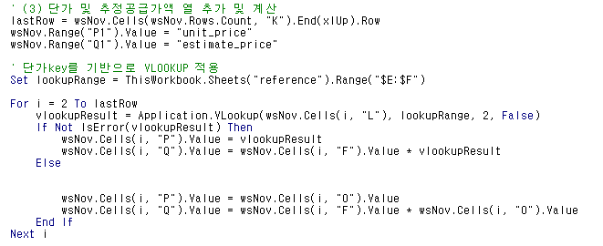
(1). 마감내역서를 기반으로, 품목에 대한 단가를 가져옴.
9 ~ 10월 마감내역서를 기반으로 한 품목 단가 |  | 문제점 | 기존 마감내역서에 없는 새로운 품목이 있어, 단가를 추정하지 못한 건수가 많다.
 | →
 |  | 요약 | 11월 : 132건 / 262건 추정X (50% 미추정)

(2) 다산팩 표준 가공 단가를 기준으로, 일부 추정 |  | (2-1) 다산팩 표준 가공 단가를 기준으로, 일부 추정
Main) 9~10월 마감내역서 기반 품목 단가 Sub) 표준 가공 단가 기반, 추정 단가 |  | 참조시트 | Main) "Reference" 시트 Sub) "단가계산식" 시트
 | →

 |  | 참고사항) 삼방꼬리는 폭이 아닌, 높이로 했을 때, 맞음.

(3) 10월 쿼리에 대해, 표준단가-업체단가 비교 |  | (3-1) 표준단가를 적용한 10월 쿼리와 업체단가를 반영한 10월 쿼리를 비교
100%일치율 67% 안정범위 92% |  | 참조시트 | "10월_표준단가_업체단가_비교" 시트
 | →

 |  | (4-1) 표준단가를 적용한 10월 쿼리와 업체단가를 반영한 10월 쿼리를 비교
(4) 11월 VBA 코드 수정 |  | 1. 기존 11월 쿼리에, "품목높이"를 추가하고, 삼방꼬리의 경우 품목높이를 기준으로 Key정의 2. "reference" 시트를 기준으로, 업체 단가를 가져온다. 3. 만약, "reference" 시트의 unit_price 값이 0이라면, 11query 시트의 "최종단가"를 가져온다.
 | →

20241106_보고사항
(1). 3개의 업체에 대한 10월 마감내역서를 가져옴
 | 마감갯수 | 공정납기포함갯수 | 동일로트번호 중복제거
모든팩 | 64 | 50 | 48 |  | (1-1). 공정코드와 매칭되는 공정이름을 가져옴.
엠에스팩 | 85 | 72 | 61 |  | "제대코드-제대명" 시트 참조
진포장 | 179 | 127 | 103 | →
공정납기일: 20240926 ~ 20241025

(2). 유일한 Key를 설정하고, 각 품목에 대한 단가를 구함 |  |  |  |  | (2-1). 공정이름+품목이름+품목너비를 통해 업체 단가를 구별할 Key를 설정.
업체_단가를 구별할 고유Key를 통해, 10월마감내역서 시트에서, 업체_단가를 잘 가져오는지 확인 |  |  |  |  | "고유Key값에대한업체단가", "10월마감내역서기반_제대" 시트 참조

 |  |  |  |  | 문제점 | 고유Key사용시, 1개의 행이 업체_단가와 다르게 반영된 것을 확인
(제대타입/품목이름/품목너비/품목높이)가 모두 동일함에도, 단가 1개가 불일치함. |  |  |  | →
 |  |  |  |  | 공통점 | 삼방(제대타입) / 나이론70(품목명) / 200 (품목너비)

 |  |  |  |  | 해결
 |  |  |  |  | 같은 품목에 대해 엠에스팩 5.5/5.0, 진포장 5.0단가를 가지기에, 단가 5.0으로 통일

(3). SQL쿼리를 짜고, (1)과 개수가 동일한지 비교
"작업지시등록_10월_쿼리", "쿼리전체" 참조

(1)제대전체: 212개, (3)SQL쿼리: 212개

(4). 대시보드와 10월마감내역서기반_제대 피벗 값 비교 |  |  |  |  | (4-1) 차이가 나는 값 조사
모든팩: 22,225,604 / 엠에스팩: 33,143,735 / 진포장: 64,325,853 |  |  |  | → | "~_단가불일치_참고" 시트 참조

 |  |  |  |  |  | 작업지시량 | 업체_단가 | 품목단가 | 공급가액 | 추정금액 | 차이
 |  |  |  |  | 엠에스팩 | 30000 | 5.5 | 5 | 165000 | 150000 | 15000

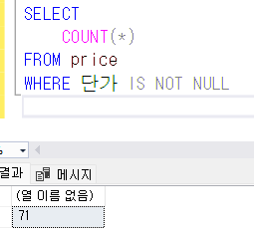
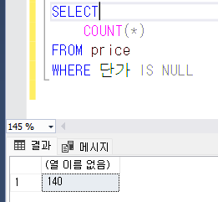
(5) 11월 동일 쿼리 적용
11월에 없는 품목이 많아, NULL이 많음. 따라서, 9월 마감내역서를 참조해서 더 많은 품목을 확보해야한다.

OR 제대업체에 연락해서, 각 제대타입별 계산법을 아는 것이 좋을듯합니다.

VBA코드
